Sheet1
11月28日開催【枚方市総合文化芸術センター】見学会 参加申込用紙（1人につき1枚)
 | 大阪府 都市整備部 住宅建築局 建築環境課 建築環境・設備グループ 宛
 | メールアドレス | kenchikukankyo-g05@gbox.pref.osaka.lg.jp
 | ファクシミリ | 06-6210-9714
 | ＜スケジュール＞ 12時30分～12時55分 1階エントランスロビーにて受付 13時00分～13時30分 創作活動室で設計者による説明 13時30分～14時30分 建築物見学と創作活動室での質疑応答

 | 所属(会社名)
 | フリガナ
 | 名前
 | 昼間連絡のつく 電話番号
 | メールアドレス(英数半角)
 | CPDプログラム希望 する場合は番号
 | 【車いすや手話通訳など配慮を要する方は、こちらにご記入ください。】

※ ご応募の際にご記入いただいた個人情報については、個人情報保護関係法令を遵守し、厳重に管理します。 なお、今後、大阪府から講演会や見学会のご案内に利用させていただくことがあります。 ※申込完了後、メールまたはファクシミリで申込完了連絡をいたします。11月21日（火）までに届かない場合は、ご連絡ください。 ※申込用紙は府ホームページからダウンロードすることもできます。 アドレス：https://www.pref.osaka.lg.jp/kenshi_shinsa/casbee_index_html/r5kengaku.html ※写真撮影等は、府職員の指示に従い、行ってください。撮影不可の場所もあります。 ※見学会の様子を撮影した写真を府ホームページ等に掲載する場合があります。 ※報道機関による取材が入る場合があります。
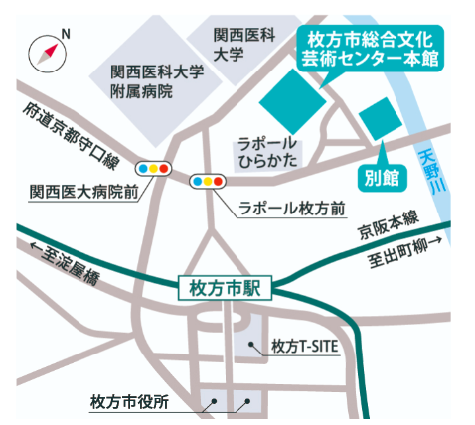 |  |  | アクセス
 |  |  | ・枚方市新町2-1-60 ・京阪電鉄「枚方市」駅から徒歩約５分 ・１階エントランスロビーに集合 （現地集合、現地解散）
 | 大阪府確認欄

